graphique 1
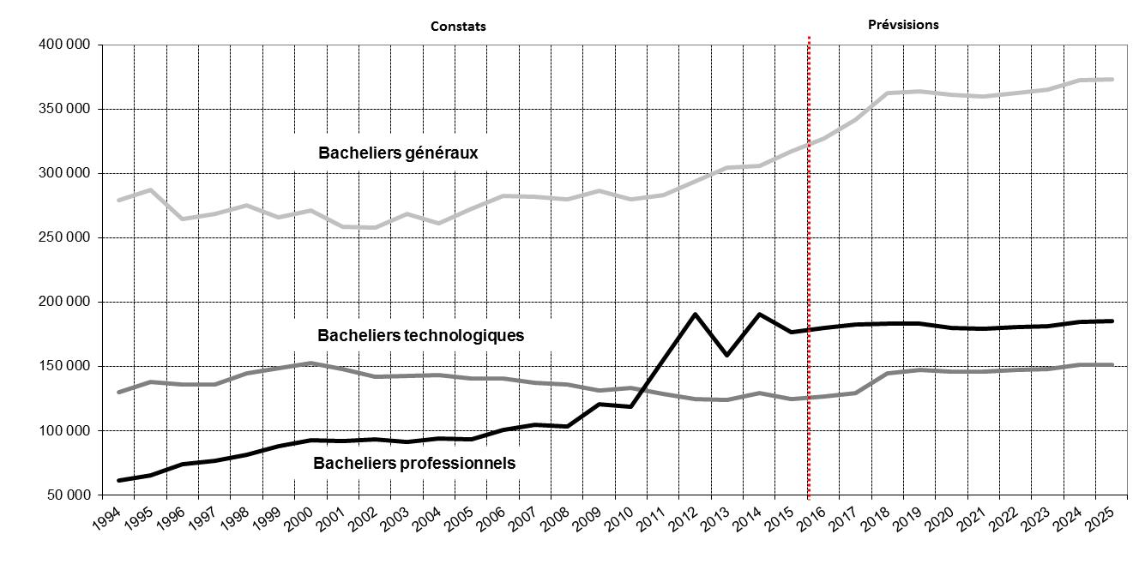
Graphique 1 - Effectifs de bacheliers 1994-2015 et prévisions 2016-2025
France métropolitaine + DOM

